f41
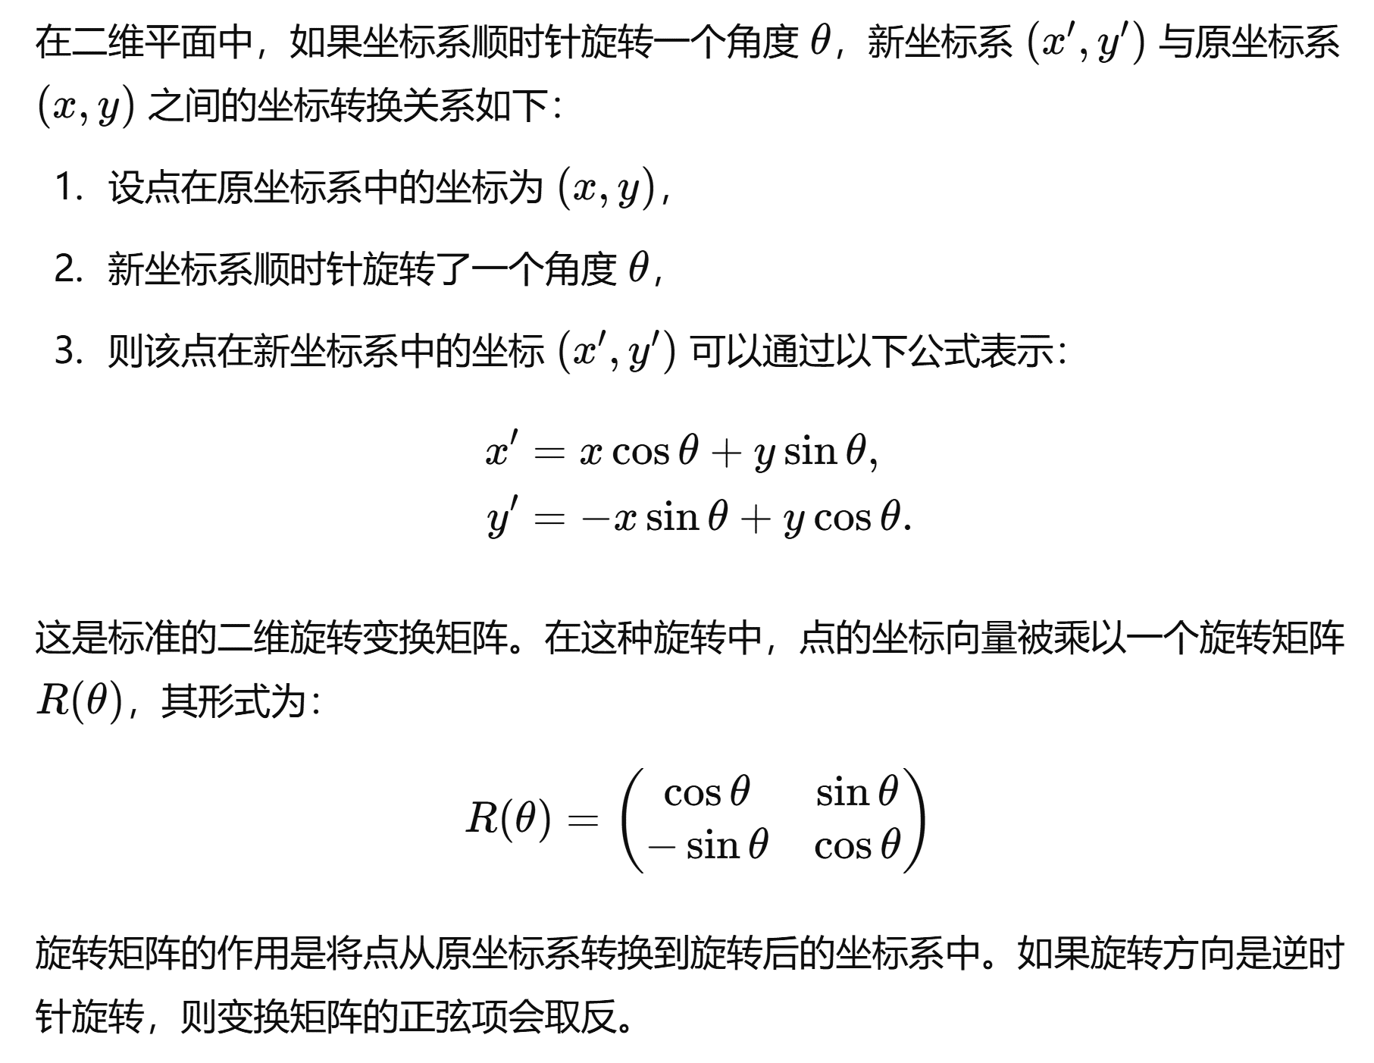
OBJECTID | POINT_X | POINT_Y | POINT_Z
1 | 35399494.252 | 3043560.8616 | 1410 | 倾向 | 300
2 | 35399447.491 | 3043511.7483 | 1430 | 倾角 | 33
3 | 35399294.778 | 3043351.3527 | 1530 | 以断层走向为新坐标系x轴
4 | 35399280.787 | 3043336.658 | 1540 | 坐标系即顺时针旋转30度，即断层走向与X轴夹角
5 | 35398859.968 | 3043101.8555 | 1760
6 | 35399399.997 | 3043461.8653 | 1460 | θ=30 | 30
7 | 35398890.607 | 3043118.6502 | 1740 | sinθ | cosθ
8 | 35399386.517 | 3043447.7068 | 1470 | -0.98803162409 | 0.15425144989
9 | 35399375.039 | 3043435.6513 | 1480
10 | 35399357.715 | 3043417.4557 | 1490 | 平行于Y轴等间距切多个剖面，即可得到多个直角三角形
11 | 35399067.132 | 3043208.5968 | 1690 | 设定倾角为α
12 | 35399003.743 | 3043177.1874 | 1710 | 倾角α | 33
13 | 35398940.27 | 3043145.7368 | 1720 | 取△h=20m，△y=20m
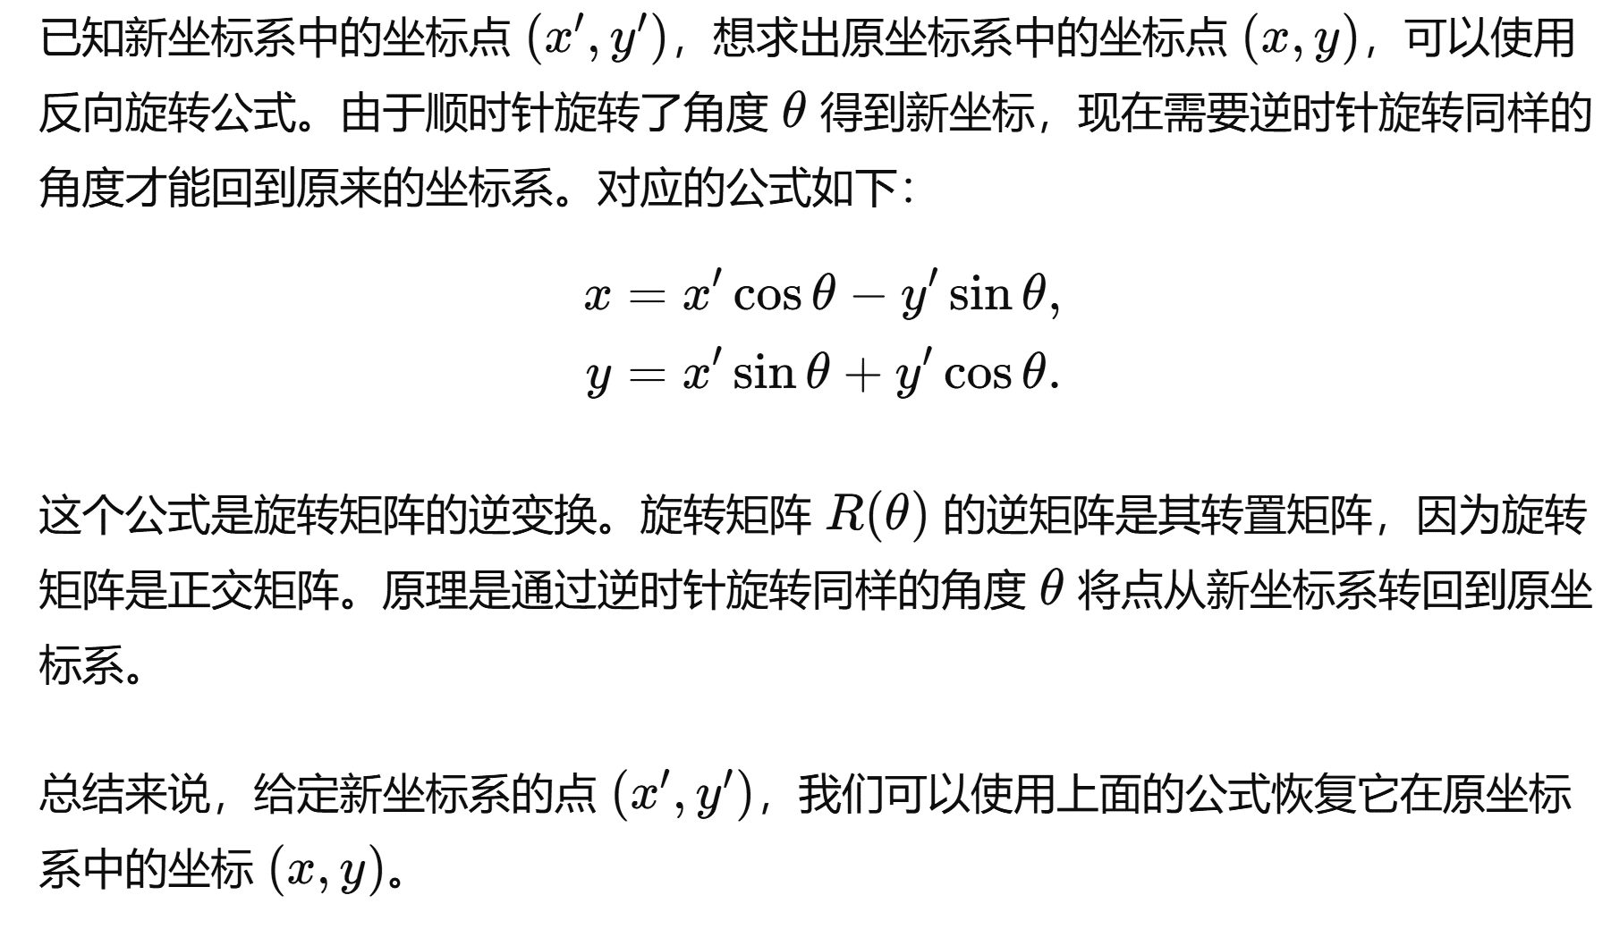
14 | 35398914.095 | 3043131.5249 | 1730
15 | 35399191.667 | 3043273.7605 | 1620
16 | 35399169.641 | 3043261.9446 | 1640
17 | 35399139.167 | 3043245.5975 | 1660
18 | 35399117.639 | 3043234.0487 | 1670
19 | 35399225.629 | 3043291.979 | 1590
20 | 35399200.651 | 3043278.5801 | 1610
21 | 35399253.836 | 3043308.3511 | 1560
22 | 35399240.546 | 3043299.9812 | 1570
23 | 35399231.465 | 3043295.1099 | 1580
24 | 35399325.436 | 3043383.5526 | 1510
25 | 35399310.846 | 3043368.2289 | 1520
26 | 35399465.971 | 3043531.1579 | 1420
27 | 35399438.2 | 3043501.9898 | 1440
28 | 35399090.204 | 3043220.0287 | 1680
29 | 35399180.361 | 3043267.6955 | 1630
30 | 35399418.414 | 3043481.2078 | 1450
31 | 35398874.271 | 3043109.6957 | 1750
32 | 35399342.535 | 3043401.5118 | 1500
33 | 35399267.775 | 3043322.9919 | 1550
34 | 35399037.863 | 3043194.0938 | 1700
35 | 35399156.492 | 3043254.891 | 1650
36 | 35399208.104 | 3043282.578 | 1600
37 | 35399910.533 | 3043925.956 | 1340
38 | 35399873.773 | 3043907.5978 | 1350
39 | 35399609.322 | 3043668.288 | 1410
40 | 35399608.385 | 3043662.7264 | 1430
41 | 35399609.107 | 3043665.1896 | 1420
42 | 35399519.087 | 3043584.4196 | 1390
43 | 35399609.517 | 3043663.719 | 1440
44 | 35399525.638 | 3043590.1642 | 1400
45 | 35399659.752 | 3043717.0168 | 1410
46 | 35399754.707 | 3043794.5573 | 1380
47 | 35399716.324 | 3043772.7034 | 1390
48 | 35399693.294 | 3043750.4352 | 1400
49 | 35399763.275 | 3043852.4957 | 1350
50 | 35399999.401 | 3044001.1486 | 1310
51 | 35400063.193 | 3044133.2624 | 1270
52 | 35399967.248 | 3043968.1261 | 1320
53 | 35399947.125 | 3043947.4581 | 1330
54 | 35400053.785 | 3044108.0423 | 1280
55 | 35400041.336 | 3044074.6654 | 1290
56 | 35400069.857 | 3044151.1284 | 1260
57 | 35400091.496 | 3044211.1783 | 1230
58 | 35400083.314 | 3044187.2074 | 1240
59 | 35400097.186 | 3044230.7458 | 1220
60 | 35400075.106 | 3044165.2019 | 1250
61 | 35398827.016 | 3043080.1705 | 1780
65 | 35398837.779 | 3043088.311 | 1770

